주의사항
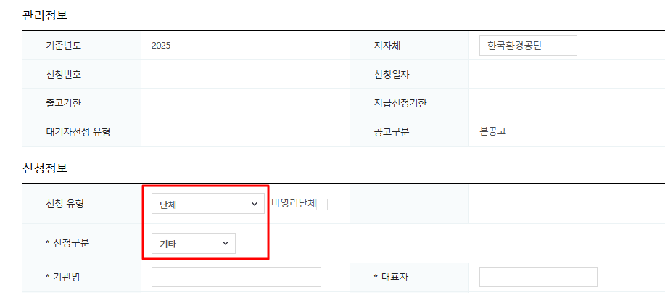
1. 환경공단 신청 > 신청 유형 : 단체 / 기타 | ※ 제조수입사관리번호 메모란의 RN (신청대수 모두)을 보조금 신청시, 페이지 하단 신청자 메모란에 기입 부탁드립니다.
 | *Bulk 신청건에 모두 해당
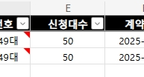
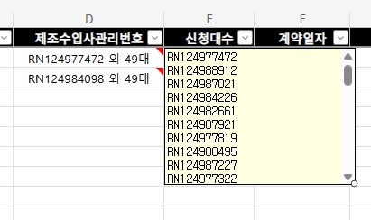

2. 리스·렌탈 목적 차량 여부 *아래 정보 확인 필수 1. 이용 유형 2. 리스·렌탈 구분 확인 3. 실제 이용자 여부 및 정보 기입

2-1) 실제 이용자 여부 O

2-2) 실제 이용자 여부 X, ex : 렌탈(전업사), 전략구매 등 → 실사용자 서류 필요 X

